記入例
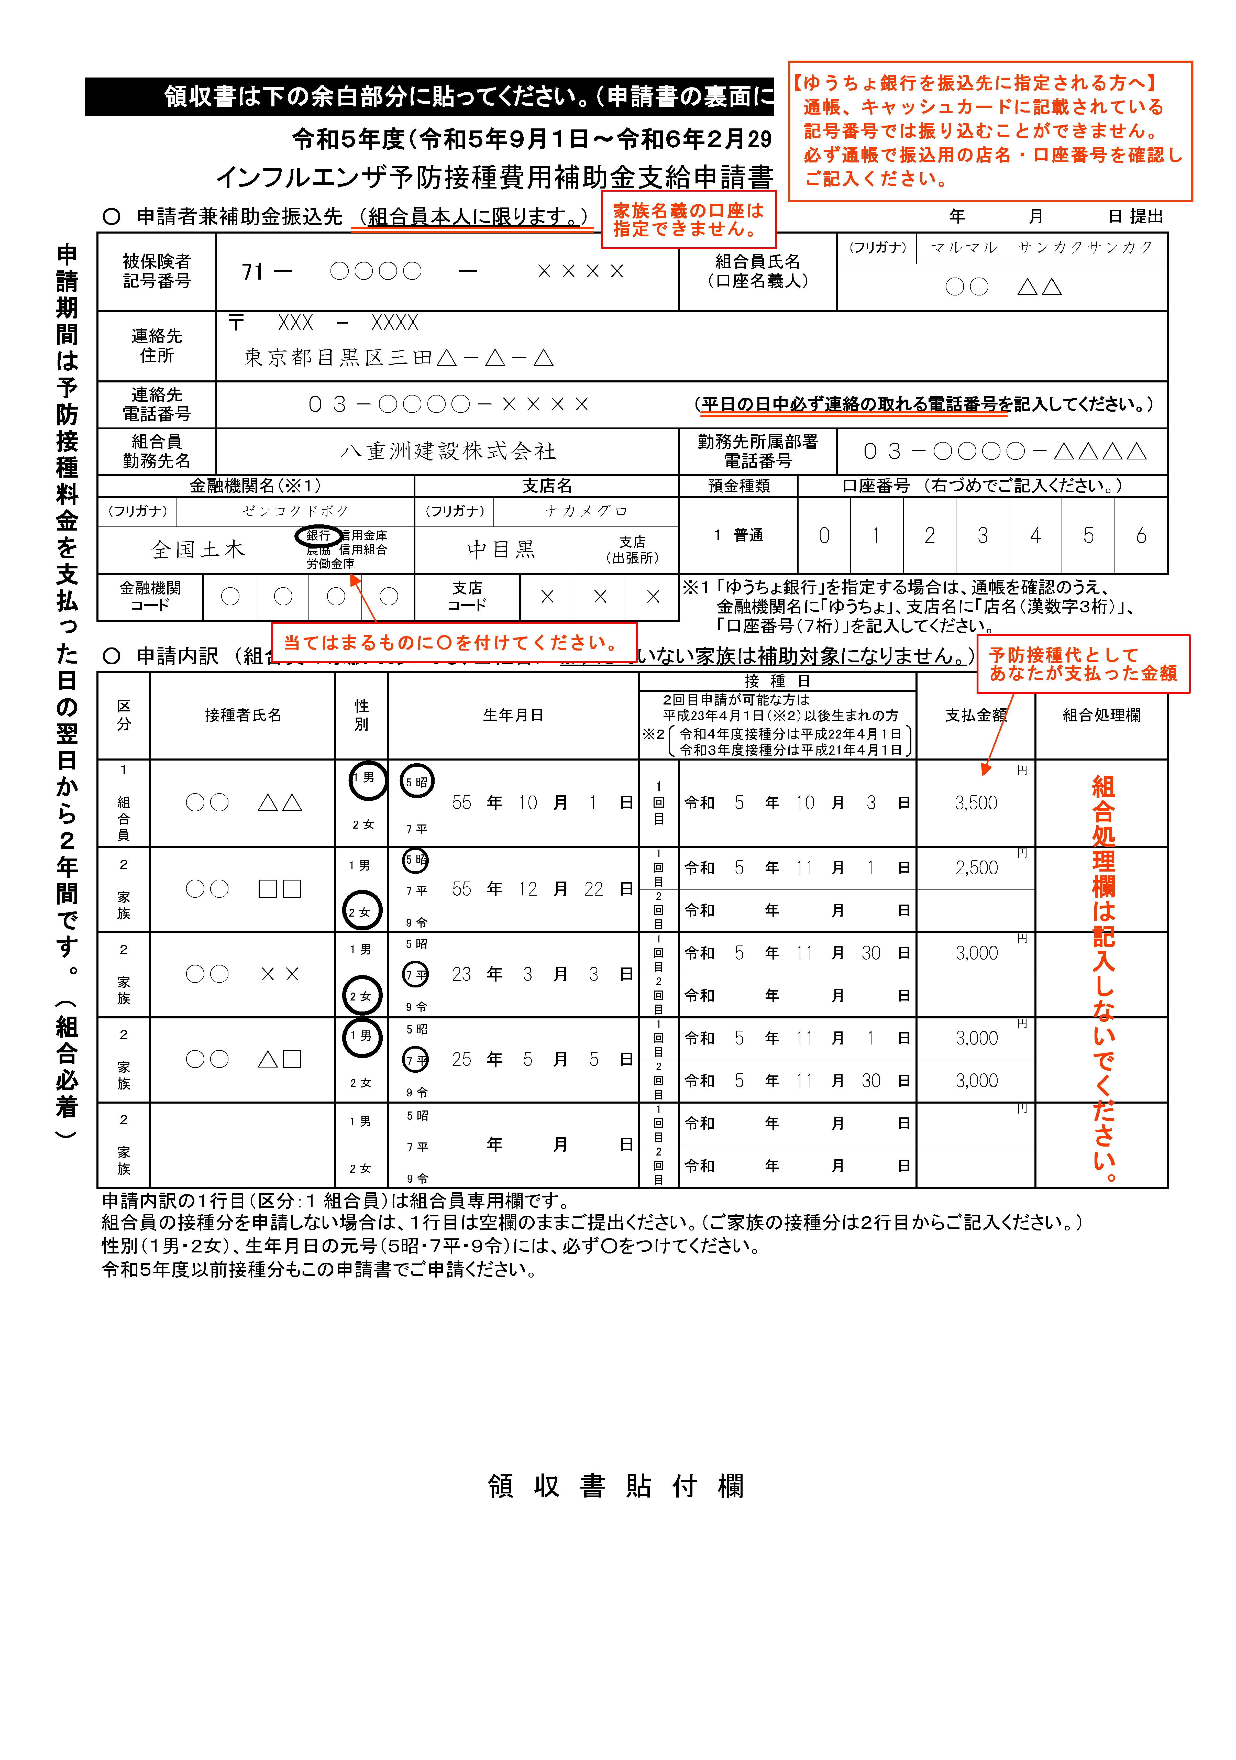

インフルエンザ予防接種費用補助金支給申請書（組合員申請）
 |  | 領収書は下の余白部分に貼ってください。（申請書の裏面に領収書を貼らないでください。）

 |  |  |  |  | 令和５年度（令和５年９月１日～令和６年２月29日）接種分

 |  |  |  |  | インフルエンザ予防接種費用補助金支給申請書 （組合員申請）

 | 申請期間は予防接種料金を支払った日の翌日から２年間です。（組合必着） |  | ○ 申請者兼補助金振込先 （組合員本人に限ります。） |  |  |  |  |  |  |  |  |  |  |  |  |  |  |  |  |  |  |  |  |  |  | 年 | 月 |  | 日 提出
 |  |  | 被保険者 記号番号 |  |  | 71 | － |  |  |  |  | － |  |  |  |  |  |  | 組合員氏名 （口座名義人） |  |  |  | (フリガナ)

 |  |  | 連絡先 住所 |  |  | 〒 |  |  | -

 |  |  | 連絡先 電話番号 |  |  |  |  |  |  |  |  |  |  |  |  |  |  | （平日の日中必ず連絡の取れる電話番号を記入してください。）

 |  |  | 組合員 勤務先名 |  |  |  |  |  |  |  |  |  |  |  |  |  |  | 勤務先所属部署 電話番号

 |  |  | 金融機関名（※１） |  |  |  |  |  |  |  | 支店名 |  |  |  |  |  |  | 預金種類 |  |  | 口座番号 （右づめでご記入ください。）
 |  |  | （フリガナ） |  |  |  |  |  |  |  | （フリガナ） |  |  |  |  |  |  | １ 普通
 |  |  |  |  |  |  |  | 銀行 信用金庫 農協 信用組合 労働金庫 |  |  |  |  |  |  | 支店 （出張所）
 |  |  | 金融機関 コード |  |  |  |  |  |  |  | 支店 コード |  |  |  |  |  |  | ※１ 「ゆうちょ銀行」を指定する場合は、通帳を確認のうえ、 金融機関名に「ゆうちょ」、支店名に「店名（漢数字３桁）」、 「口座番号（７桁）」を記入してください。

 |  |  | ○ 申請内訳 （組合員の家族であっても、当組合に 加入していない家族は補助対象になりません。）
 |  |  | 区分 | 接種者氏名 |  |  |  |  | 性別 | 生年月日 |  |  |  |  |  |  | 接 種 日 |  |  |  |  |  |  |  | 支払金額 |  |  | 組合処理欄
 |  |  |  |  |  |  |  |  |  |  |  |  |  |  |  |  | ２回目申請が可能な方は 平成23年４月１日（※２）以後生まれの方
1 男
2 女
5 昭
7 平
 |  |  |  |  |  |  |  |  |  |  |  |  |  |  |  |  | ※２ 令和４年度接種分は平成22年４月１日 令和３年度接種分は平成21年４月１日
円
 |  |  | １ 組合員 |  |  |  |  |  |  |  |  |  | 年 | 月 |  | 日 | 1回目 | 令和 |  | 年 |  | 月 |  | 日 |  |  |  |  |  | 〇
1 男
2 女
5 昭
7 平
9 令
円
 |  |  | ２ 家族 |  |  |  |  |  |  |  |  |  | 年 | 月 |  | 日 | 1回目 | 令和 |  | 年 |  | 月 |  | 日

 |  |  |  |  |  |  |  |  |  |  |  |  |  |  |  |  | 2回目 | 令和 |  | 年 |  | 月 |  | 日
1 男
2 女
5 昭
7 平
9 令

円
 |  |  | ２ 家族 |  |  |  |  |  |  |  |  |  | 年 | 月 |  | 日 | 1回目 | 令和 |  | 年 |  | 月 |  | 日

 |  |  |  |  |  |  |  |  |  |  |  |  |  |  |  |  | 2回目 | 令和 |  | 年 |  | 月 |  | 日
1 男
2 女
5 昭
7 平
9 令

円
 |  |  | ２ 家族 |  |  |  |  |  |  |  |  |  | 年 | 月 |  | 日 | 1回目 | 令和 |  | 年 |  | 月 |  | 日

 |  |  |  |  |  |  |  |  |  |  |  |  |  |  |  |  | 2回目 | 令和 |  | 年 |  | 月 |  | 日
1 男
2 女
5 昭
7 平
9 令

円
 |  |  | ２ 家族 |  |  |  |  |  |  |  |  |  | 年 | 月 |  | 日 | 1回目 | 令和 |  | 年 |  | 月 |  | 日

 |  |  |  |  |  |  |  |  |  |  |  |  |  |  |  |  | 2回目 | 令和 |  | 年 |  | 月 |  | 日

 |  |  | 申請内訳の１行目（区分：１ 組合員）は組合員専用欄です。
 |  |  | 組合員の接種分を申請しない場合は、１行目は空欄のままご提出ください。（ご家族の接種分は２行目からご記入ください。）
 |  |  | 性別（１男・２女）、生年月日の元号（５昭・７平・９令）には、必ず○をつけてください。
 |  |  | 令和５年度以前接種分もこの申請書でご申請ください。

領 収 書 貼 付 欄

